상품제안서
[보틀로만] 쉐이커 700ml | 상품코드: F32857

 |  | 02-412-0044 | www.easy1.co.kr
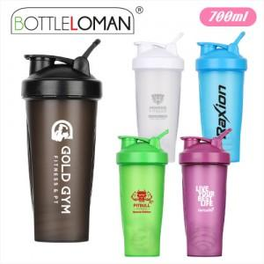

【상세/제작정보】 | <p><span style="font-size: 12pt;">** 500ml / 1000ml 는 고객센터 02-412-0044 로 문의부탁드립니다 </span></p><p><span style="font-size: 12pt;">** 배송비- 한박스 40개 / 4500원별도</span> </p>

【인쇄/포장옵션】 | 실크 / 포장지포장

【공급단가】 | 수량
*VAT별도 | 단가

【상품 URL】 | https://dev.easy1.co.kr:443/src/goods_detail.php?gdno=32857

